CONSOLIDADO
Años | 2022
Trimestres | (Varios elementos)

Etiquetas de fila | Cuenta de NÚMERO RADICADO | SEGUIMITNETO 22 DE JULIO
Pendiente en terminos | 18
Area de Gestion de Desarrollo Local Chapinero | 16 |  | TRAMITE CERRADO | 7
DAVID ALEXANDER ALVARADO | 4 |  | CON REPUESTA PROYECTADA | 7 | 20224601966722 | Raymond | 20225220548541 traslado a UAESP según solicitud de inconformidad con cobros del servicio de aseo. 20225220548641 publicación en cartelera por tratarse de una petición anónima.
20224602182902 | 1 | TRAMITE CERRADO | SIN RESPUESTA | 9
20224602209682 | 1 | TRAMITE CERRADO
20224602349852 | 1 | CON RESPUESTA PROYECTADA 20225220536671 10 DIAS
ESTADO ACTUAL
20224602391542 | 1 | SIN RESPUESTA 15 DIAS
FABIOLA VASQUEZ PEDRAZA | 1
20224212362452 | 1 | SIN RESPUESTA USUARIO ACTUAL LUIS EDUARDO CRUZ SANCHEZ: Area de Gestion de Desarrollo Local Chapinero
FRANK JAMIR CUADROS | 1
20224602283632 | 1 | TIENE ACUSE RADICADO20225920504021 WSAP ADRIANA
GINA PAOLA JIMENEZ CONTRERAS | 3
20224602204082 | 1 | TIENE ACUSE SE ENVIO WSAP
20224602213182 | 1 | TIENE ACUSE SE ENVIO WSAP
20224602239792 | 1 | CON RESPUESTA PROYECTADA 20225220541771
JAIME HERNANDO PRIETO ALVAREZ | 2
20224602345862 | 1 | CON RESPUESTA PROYECTADA 20225220549841
20224602351132 | 1 | CON RESPUESTA PROYECTADA 20225220550861
JHON FREDY VALERO MAYA | 3
20224602191092 | 1 | YA TIENE ACUSE SE ENVIO A DRIANA
20224602222372 | 1 | CON RESPUESTA PROYECTADA radicado 20225220520971
20224602228612 | 1 | TRAMITE CERRADO
RAUL MESA MESA | 1
20224602293172 | 1 | SIN RESPUESTA
RICARDO ANDRES SANCHEZ VARGAS | 1
20224602283482 | 1 | CON RESPUESTA PROYECTADA 20225220546331
Area de Gestion Policiva Juridica Chapinero | 2
YADY MATILDE MORENO VARGAS | 2
20224602378962 | 1 | SIN RESPUESTA
20225210074602 | 1 | SIN RESPUESTA
Pendiente vencidos | 5
Area de Gestion de Desarrollo Local Chapinero | 2
JAIME HERNANDO PRIETO ALVAREZ | 1
20224601946182 | 1 | SIN TESPUESTA
RAYMOND ALEXANDER JIMENEZ | 1
20224601966722 | 1 | CON RESPUESTA PROYECTADA 20225220548641 20225220548541
Area de Gestion Policiva Juridica Chapinero | 2
JHON FREDY RAMIREZ VILLANUEVA | 1
20224601639632 | 1 | SIN TESPUESTA
JUAN LIDER TORRES ERAZO | 1
20224601966432 | 1 | SIN TESPUESTA SE ENVIO WSAP
DIRECCION DE RELACIONES | 1
PEDRO JOSE ARDILA TELLEZ | 1
20225210064602 | 1 | SIN RESPUESTA
Total general | 23

seguimiento 26 de julio
2000402022 | 20224601966722 | RAYMOND ALEXANDER JIMENEZ ARTEAGA: Area de Gestion de Desarrollo Local Chapinero | se envio ws adriana ya tiene acuse
1870472022 | 20224601639632 | JHON FREDY RAMIREZ VILLANUEVA: Area de Gestion Policiva Juridica Chapinero | Falta digitalización, envio y acuse
2230172022 | 20225210064602 | PEDRO JOSE ARDILA TELLEZ: DIRECCION DE RELACIONES POLITICAS | Sin respuesta
2142242022 | 20224601946182 | JAIME HERNANDO PRIETO ALVAREZ: Area de Gestion de Desarrollo Local Chapinero | Falta digitalización, envio y acuse
1916942022 | 20224601966432 | JUAN LIDER TORRES ERAZO: Area de Gestion Policiva Juridica Chapinero | Sin respuesta
1879332022 | 20224602446682 | Este derecho de Petición es de Barrios Unidos | Sin respuesta

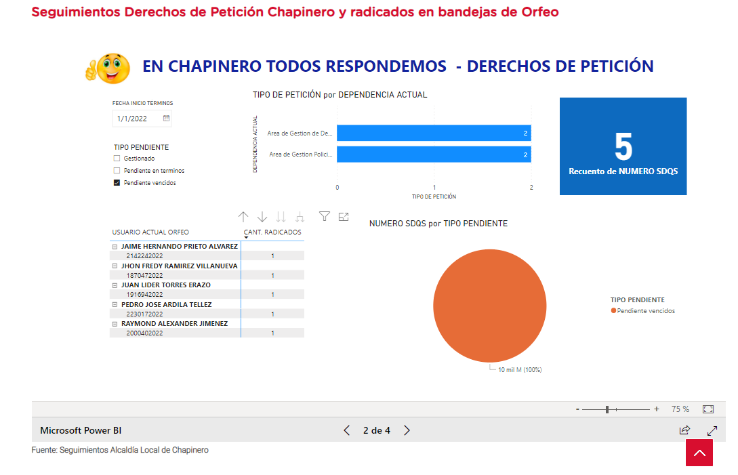

 |  |  |  | 5554

